Лист 1
Прайс-лист
МИР ПРЯЖИ

В валюте: руб. (курс 1).
Цены указаны на 07.08.2020

№ | Номенклатура/ Характеристика номенклатуры | Описание | Изображение | Артикул | Цена | Ед. | Остаток | Ссылка на сайт
 | Садовая миниатюра "Blumentag" MET-009 "беседка" металл 9 х 15 х 4 см | Садовая миниатюра "Blumentag" MET-009 "беседка" металл 9 х 15 х 4 см | 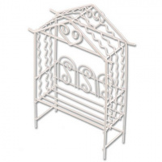 | MET-009 | 129.93 |  |  | Изображение
 | Садовая миниатюра "Blumentag" MET-009 "беседка" металл 9 х 15 х 4 см |  |  |  | 129.93 | шт | 1 | Изображение
 | Садовая миниатюра "Blumentag" MET-044 "беседка" металл 8,2 х 4 х 15 см | Садовая миниатюра "Blumentag" MET-044 "беседка" металл 8,2 х 4 х 15 см | 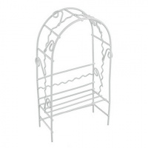 | MET-044 | 99.43 |  |  | Изображение
 | Садовая миниатюра "Blumentag" MET-044 "беседка" металл 8,2 х 4 х 15 см |  |  |  | 99.43 | шт | 1 | Изображение

